Sheet1
出生死亡编辑器需求添加
添加原因：因为现在的出生死亡编辑器，我们策划无法去调整他的偏移、高度、和水平位置，所以很多怪物的出场看起来不好看很死板所以需要添加更加自由的镜头位置配置
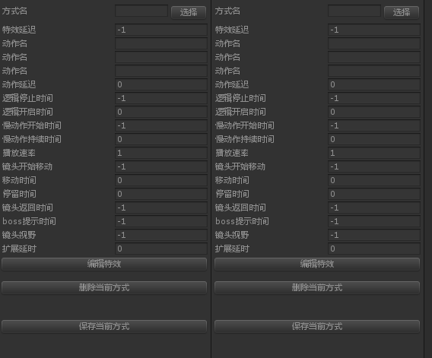

在原有的配置基础上加入3个参数：偏移、高度角、水平角

